Sheet1
货号 | 产品名称 | 单价 | 装箱量 | 外箱规格 | 备注 | 图片
605-1 | 三脚琴基础款（电商包装） | 21.5 | 36 | 68*51*80cm | 粉蓝二色 | 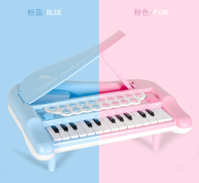
606-1 | 三脚琴带话筒款（电商包装） | 24.5 | 36 | 68*51*80cm | 粉蓝二色 | 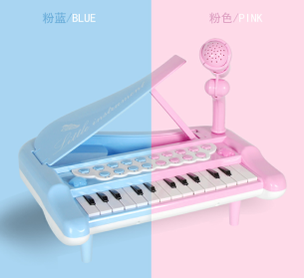
605 | 三脚琴基础款（彩盒装） | 24 | 36 |  | 粉蓝二色 | 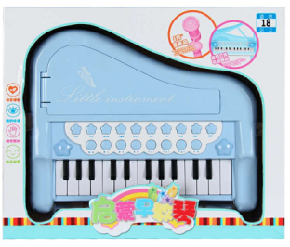
606 | 三脚琴带话筒款（彩盒装） | 26.8 | 24 | 80*52*62cm | 粉蓝二色 | 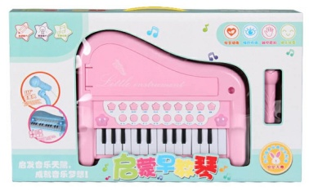
607 | 小琴（opp） | 5.5 | 144 | 56*31*91cm | 粉蓝两色 | 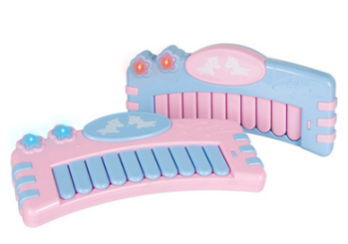
607-1 | 小琴（彩盒装） | 6.1 | 96 | 76*31*89cm | 粉蓝两色 | 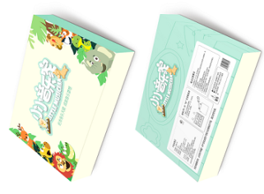
联系方式：13623011007 蔡先生 微信：13623011007 本厂产品均通过3c认证

